Graphique 1.2
Patrimoine net moyen et médian des ménages
2015 ou dernière année disponible

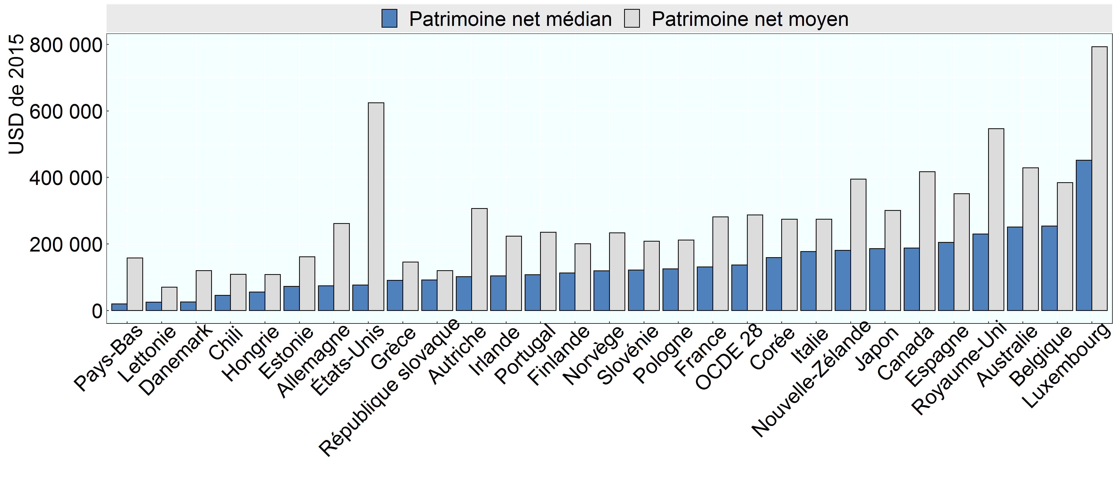

Note: Aux Pays-Bas, le patrimoine net moyen des ménages est probablement sous-évalué, car il ne prend pas en compte les pensions professionnelles, qui sont une composante importante du patrimoine de nombreux ménages néerlandais.
Source: Base de données de l’OCDE sur la distribution des richesses, oe.cd/wealth, (Balestra et Tonkin, 2018).

Row Number | Pays | Variable | Valeur
1 | Lettonie | Patrimoine net moyen | 70,280
2 | Hongrie | Patrimoine net moyen | 107,861
3 | Chili | Patrimoine net moyen | 108,518
4 | République slovaque | Patrimoine net moyen | 120,037
5 | Grèce | Patrimoine net moyen | 145,366
6 | Estonie | Patrimoine net moyen | 161,182
7 | Finlande | Patrimoine net moyen | 200,423
8 | Slovénie | Patrimoine net moyen | 208,264
9 | Pologne | Patrimoine net moyen | 211,635
10 | Danemark | Patrimoine net moyen | 119,750
11 | Portugal | Patrimoine net moyen | 235,076
12 | Irlande | Patrimoine net moyen | 223,653
13 | Allemagne | Patrimoine net moyen | 261,496
14 | Italie | Patrimoine net moyen | 274,011
15 | France | Patrimoine net moyen | 281,537
16 | Autriche | Patrimoine net moyen | 306,510
17 | Espagne | Patrimoine net moyen | 350,752
18 | Belgique | Patrimoine net moyen | 384,270
19 | Australie | Patrimoine net moyen | 428,658
20 | Canada | Patrimoine net moyen | 417,301
21 | Royaume-Uni | Patrimoine net moyen | 546,357
22 | États-Unis | Patrimoine net moyen | 624,225
23 | Luxembourg | Patrimoine net moyen | 793,008
24 | Japon | Patrimoine net moyen | 300,754
25 | Corée | Patrimoine net moyen | 274,104
26 | Pays-Bas | Patrimoine net moyen | 157,772
27 | Norvège | Patrimoine net moyen | 233,180
28 | Nouvelle-Zélande | Patrimoine net moyen | 394,797
29 | OCDE 28 | Patrimoine net moyen | 286,942
30 | Lettonie | Patrimoine net médian | 24,887
31 | Chili | Patrimoine net médian | 45,394
32 | Hongrie | Patrimoine net médian | 55,606
33 | République slovaque | Patrimoine net médian | 91,446
34 | Danemark | Patrimoine net médian | 25,581
35 | Pays-Bas | Patrimoine net médian | 19,427
36 | Grèce | Patrimoine net médian | 90,761
37 | Estonie | Patrimoine net médian | 72,244
38 | Finlande | Patrimoine net médian | 112,869
39 | Slovénie | Patrimoine net médian | 121,535
40 | Pologne | Patrimoine net médian | 125,328
41 | Norvège | Patrimoine net médian | 119,358
42 | Irlande | Patrimoine net médian | 103,996
43 | Portugal | Patrimoine net médian | 107,344
44 | Allemagne | Patrimoine net médian | 74,192
45 | Corée | Patrimoine net médian | 158,934
46 | Italie | Patrimoine net médian | 176,952
47 | OCDE 28 | Patrimoine net médian | 136,740
48 | France | Patrimoine net médian | 131,198
49 | Autriche | Patrimoine net médian | 101,904
50 | Japon | Patrimoine net médian | 186,125
51 | Espagne | Patrimoine net médian | 204,671
52 | Belgique | Patrimoine net médian | 253,580
53 | Nouvelle-Zélande | Patrimoine net médian | 180,859
54 | Canada | Patrimoine net médian | 187,477
55 | Australie | Patrimoine net médian | 250,603
56 | Royaume-Uni | Patrimoine net médian | 229,583
57 | États-Unis | Patrimoine net médian | 76,436
58 | Luxembourg | Patrimoine net médian | 451,519

